Sheet1
 | Avec les condensateurs sans charges

 | Input Impedance |  |  |  |  |  | output Impedance
 | Théorique | Simulé | pratique |  |  |  | Théorique | Simulé | pratique
J1 | 1M | 900k |  |  |  | J1 | 135 | 134
Amp1 | 1900 | 1.8k | 1150 |  |  | Amp1 | 4300 | 4.6k
Amp2 | 8366 | 8.4k |  |  |  | Amp2 | 10900 | 11.8k
J2 | 500k | 500k |  |  |  | J2 | 67 | 140 | 132

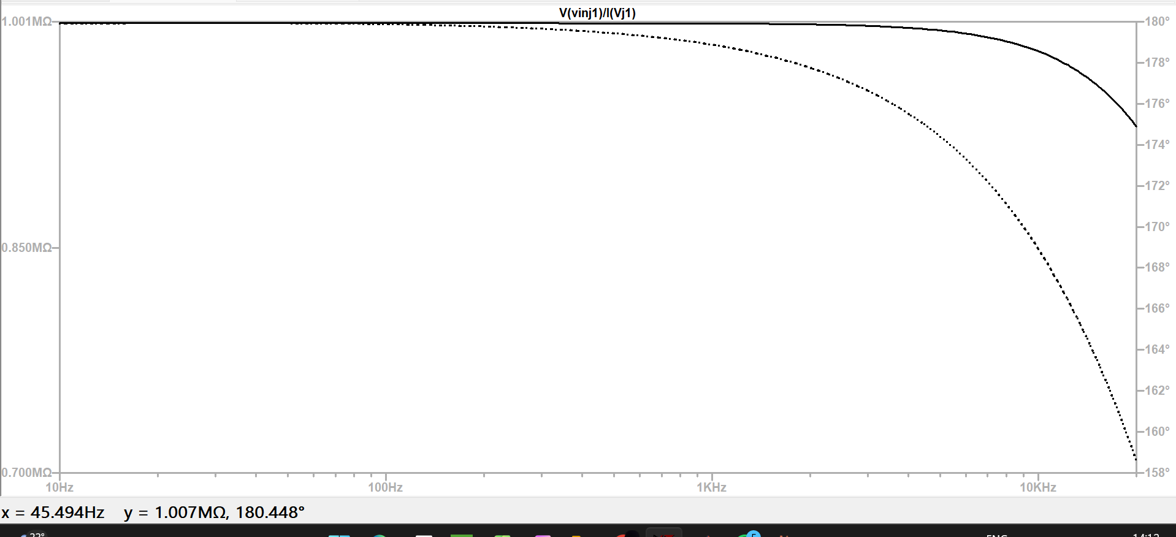
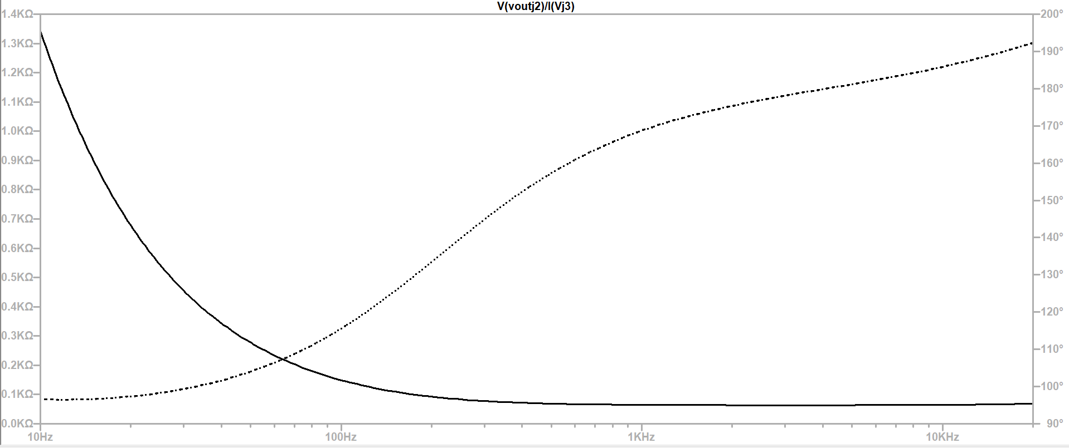

 | entrée | sortie de villard | Gain | fréquence | dB |  | sortie avant villard | Gain | dB
 | 0.02 | 5.66 | 283 | 20 | 49.03572871 |  | 5.42 | 271 | 48.659385817
 | 0.02 | 6.16 | 308 | 32 | 49.77101433 |  | 5.94 | 297 | 49.455128986
 | 0.02 | 6.54 | 327 | 53 | 50.290955053 |  | 6.31 | 315.5 | 49.979987272
 | 0.02 | 6.53 | 326.5 | 87 | 50.277663712 |  | 6.33 | 316.5 | 50.007474287
 | 0.02 | 6.17 | 308.5 | 143 | 49.785103367 |  | 6.07 | 303.5 | 49.643173908
 | 0.02 | 6 | 300 | 235 | 49.542425094 |  | 5.88 | 294 | 49.366946608
 | 0.0198 | 5.93 | 299.49494949 | 385 | 49.527790062 |  | 5.69 | 287.37373737 | 49.168941523
 | 0.02 | 5.89 | 294.5 | 630 | 49.381705982 |  | 5.81 | 290.5 | 49.262922735
 | 0.0198 | 5.87 | 296.46464646 | 1000 | 49.43945822 |  | 5.82 | 293.93939394 | 49.365155888
 | 0.02 | 5.91 | 295.5 | 1700 | 49.411149704 |  | 5.87 | 293.5 | 49.352162112
 | 0.0197 | 6.07 | 308.12182741 | 2700 | 49.774449298 |  | 6.03 | 306.09137056 | 49.71702172
 | 0.0197 | 6.04 | 306.59898477 | 4540 | 49.731414249 |  | 6 | 304.56852792 | 49.673700484
 | 0.0197 | 6.11 | 310.15228426 | 7430 | 49.831499682 |  | 6.08 | 308.62944162 | 49.788747062
 | 0.0197 | 6.15 | 312.18274112 | 20000 | 49.888177792 |  | 6.12 | 310.65989848 | 49.84570392

